Mapa geral do Processo
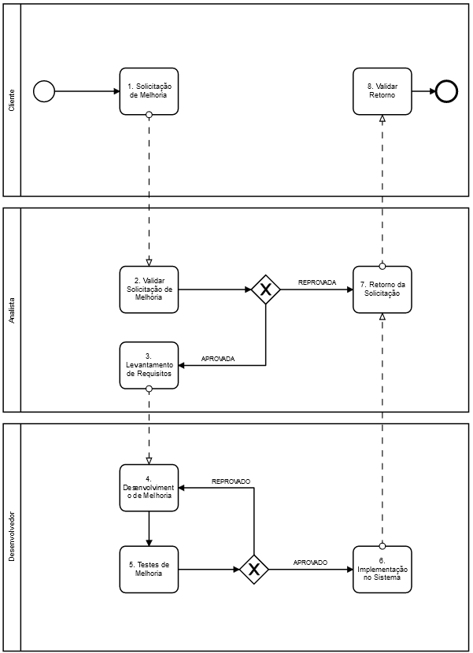
Fase | Atividade | Atividade inicial | Antecessores | Papel | Entrada | Saída
1. Requisitos | 1.1 Solicitação de Melhoria | SIM |  | Analista | nenhuma | Documento informal
1. Requisitos | 1.2 Validar Solicitação de Melhoria |  | 1.1 | Analista | Documento Informal | Carta de Viabilidade
1. Requisitos | 1.3 Levantamento de Requisitos |  | 1.2 | Analista | Carta de Viabilidade | Documento de Requisitos
2. Desenvolvimento | 2.4 Desenvolvimento |  | 2021-03-01 | Desenvolvedor | Documento de Requisitos, Baseline do Software | Código Fonte
3. Teste | 3.5 Testes |  | 2021-04-02 | Desenvolvedor | Código Fonte, Documento de Requisitos | Código Fonte Testado
2. Desenvolvimento | 2.6 Implementação no Sistema |  | 2021-05-03 | Desenvolvedor | Código Fonte Testado, Baseline do Software | Atualização do Sistema
4. Operação | 4.7 Retorno da Solicitação |  | 1.2 ou 2.6 | Analista | Sistema Atualizado | Notificação Conclusão ou Carta de Viabilidade (RECUSA)
4. Operação | 4.8 Validadar Retorno |  | 2021-07-04 | Analista | Notificação Conclusão ou Carta de Viabilidade (RECUSA) | Validação do Cliente

Modelo de processo base: Cascata

Seu grupo pode colar o BPMN aqui

